P1
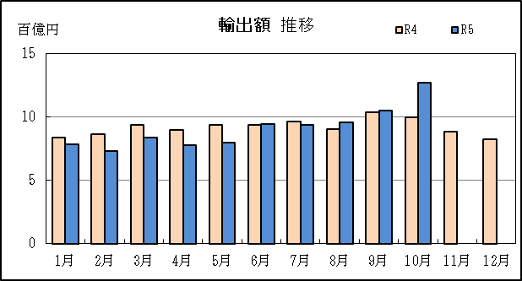
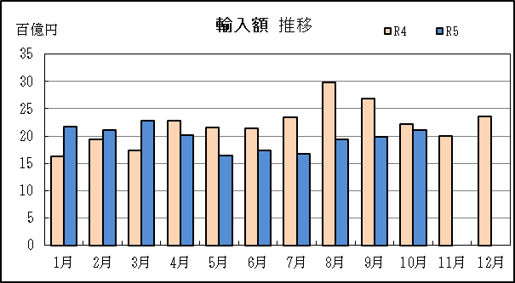
四日市税関支署管内（三重県） 貿易概況

【令和5年10月】 |  |  |  |  |  |  |  |  |  |  |  |  |  |  |  | （単位：百万円、％）
区 分 |  |  |  | 三 重 県 |  |  |  |  |  |  |  |  | 名古屋税関 |  | 全 国
 |  |  |  |  |  |  | 四日市港 |  |  |  | 津港
輸 出 額 |  |  |  | 127,165 |  |  | 118,193 |  |  |  | 8,971 |  | 2,281,730 |  | 9,147,068
 |  | 前年同期比 |  | 127.2 |  |  | 126.9 |  |  |  | 131.8 |  | 115.6 |  | 101.6
 |  | 全 国 比 |  | 1.4 |  |  | 1.3 |  |  |  | 0.1 |  | 24.9 |  | －
輸 入 額 |  |  |  | 210,438 |  |  | 196,464 |  |  |  | 13,974 |  | 1,233,710 |  | 9,809,617
 |  | 前年同期比 |  | 94.6 |  |  | 94.2 |  |  |  | 101.8 |  | 97.3 |  | 87.5
 |  | 全 国 比 |  | 2.1 |  |  | 2.0 |  |  |  | 0.1 |  | 12.6 |  | －
輸 出 入 額 |  |  |  | 337,602 |  |  | 314,657 |  |  |  | 22,945 |  | 3,515,440 |  | 18,956,684
 |  | 前年同期比 |  | 104.7 |  |  | 104.3 |  |  |  | 111.7 |  | 108.4 |  | 93.8
 |  | 全 国 比 |  | 1.8 |  |  | 1.7 |  |  |  | 0.1 |  | 18.5 |  | －
差引額（▲は輸入超過） |  |  |  | ▲ 83,273 |  |  | ▲ 78,270 |  |  |  | ▲ 5,003 |  | 1,048,020 |  | ▲ 662,549
 |  | 前年同期比 |  | 68.0 |  |  | 67.8 |  |  |  | 72.2 |  | 148.5 |  | 30.0

【推移】 |  |  |  |  |  |  |  |  |  |  |  |  |  |  |  | （単位：百万円、％）
期 間 |  | 輸 出 額 |  |  | 輸 入 額 |  |  |  | 輸出入額 |  |  |  | 差引額(▲は輸入超過）
 |  | 金 額 |  | 前 年 同期比 | 金 額 |  |  | 前 年 同期比 | 金 額 |  |  | 前 年 同期比 | 金 額 |  |  | 前 年 同期比
平成30年 |  |  | 858,881 | 106.8 |  | 1,793,824 |  | 125.8 |  | 2,652,705 |  | 118.9 | ▲ 934,943 |  |  | 150.2
令和元年 |  |  | 907,727 | 105.7 |  | 1,657,746 |  | 92.4 |  | 2,565,474 |  | 96.7 | ▲ 750,019 |  |  | 80.2
令和2年 |  |  | 772,291 | 85.1 |  | 1,146,308 |  | 69.1 |  | 1,918,599 |  | 74.8 | ▲ 374,018 |  |  | 49.9
令和3年 |  |  | 909,410 | 117.8 |  | 1,605,736 |  | 140.1 |  | 2,515,146 |  | 131.1 | ▲ 696,325 |  |  | 186.2
令和4年 |  |  | 1,103,426 | 121.3 |  | 2,648,890 |  | 165.0 |  | 3,752,315 |  | 149.2 | ▲ 1,545,464 |  |  | 221.9
令和3年 | 下期 |  | 485,654 | 119.6 |  | 917,307 |  | 175.2 |  | 1,402,961 |  | 150.9 |  | ▲ 431,653 |  | 366.9
令和4年 | 上期 |  | 541,547 | 127.8 |  | 1,189,309 |  | 172.8 |  | 1,730,856 |  | 155.6 |  | ▲ 647,762 |  | 244.7
令和4年 | 下期 |  | 561,879 | 115.7 |  | 1,459,581 |  | 159.1 |  | 2,021,460 |  | 144.1 |  | ▲ 897,702 |  | 208.0
令和5年 | 上期 |  | 487,415 | 90.0 |  | 1,196,118 |  | 100.6 |  | 1,683,533 |  | 97.3 |  | ▲ 708,703 |  | 109.4
令和4年 | １月 |  | 83,561 | 123.2 |  | 162,921 |  | 160.4 |  | 246,482 |  | 145.5 |  | ▲ 79,361 |  | 235.4
 | ２月 |  | 86,502 | 132.7 |  | 194,597 |  | 152.4 |  | 281,100 |  | 145.8 |  | ▲ 108,095 |  | 173.0
 | ３月 |  | 93,994 | 127.4 |  | 174,240 |  | 138.2 |  | 268,234 |  | 134.2 |  | ▲ 80,246 |  | 153.4
 | ４月 |  | 89,750 | 118.5 |  | 228,216 |  | 178.3 |  | 317,967 |  | 156.1 |  | ▲ 138,466 |  | 264.9
 | ５月 |  | 93,884 | 154.2 |  | 215,219 |  | 194.4 |  | 309,103 |  | 180.1 |  | ▲ 121,335 |  | 243.6
 | ６月 |  | 93,855 | 116.9 |  | 214,115 |  | 226.8 |  | 307,971 |  | 176.3 |  | ▲ 120,260 |  | 854.5
 | ７月 |  | 96,234 | 131.0 |  | 234,051 |  | 225.9 |  | 330,286 |  | 186.6 |  | ▲ 137,817 |  | 456.9
 | ８月 |  | 90,274 | 148.6 |  | 298,636 |  | 179.5 |  | 388,910 |  | 171.2 |  | ▲ 208,363 |  | 197.2
 | ９月 |  | 103,988 | 146.3 |  | 268,005 |  | 176.5 |  | 371,993 |  | 166.8 |  | ▲ 164,017 |  | 203.1
 | 10月 |  | 99,980 | 119.7 |  | 222,354 |  | 169.6 |  | 322,334 |  | 150.2 |  | ▲ 122,375 |  | 257.1
 | 11月 |  | 88,626 | 95.7 |  | 200,253 |  | 118.1 |  | 288,880 |  | 110.2 |  | ▲ 111,627 |  | 145.2
 | 12月 |  | 82,777 | 79.4 |  | 236,280 |  | 121.3 |  | 319,057 |  | 106.7 |  | ▲ 153,503 |  | 169.5
令和5年 | １月 |  | 78,744 | 94.2 |  | 218,034 |  | 133.8 |  | 296,778 |  | 120.4 |  | ▲ 139,290 |  | 175.5
 | ２月 |  | 73,321 | 84.8 |  | 210,572 |  | 108.2 |  | 283,894 |  | 101.0 |  | ▲ 137,251 |  | 127.0
 | ３月 |  | 83,505 | 88.8 |  | 228,376 |  | 131.1 |  | 311,881 |  | 116.3 |  | ▲ 144,871 |  | 180.5
 | ４月 |  | 77,548 | 86.4 |  | 202,392 |  | 88.7 |  | 279,940 |  | 88.0 |  | ▲ 124,844 |  | 90.2
 | ５月 |  | 79,520 | 84.7 |  | 163,669 |  | 76.0 |  | 243,189 |  | 78.7 |  | ▲ 84,148 |  | 69.4
 | ６月 |  | 94,776 | 101.0 |  | 173,075 |  | 80.8 |  | 267,851 |  | 87.0 |  | ▲ 78,299 |  | 65.1
 | ７月 |  | 93,744 | 97.4 |  | 166,836 |  | 71.3 |  | 260,580 |  | 78.9 |  | ▲ 73,092 |  | 53.0
 | ８月 |  | 96,089 | 106.4 |  | 193,892 |  | 64.9 |  | 289,981 |  | 74.6 |  | ▲ 97,804 |  | 46.9
 | ９月 |  | 105,098 | 101.1 |  | 198,613 |  | 74.1 |  | 303,711 |  | 81.6 |  | ▲ 93,515 |  | 57.0
 | 10月 |  | 127,165 | 127.2 |  | 210,438 |  | 94.6 |  | 337,602 |  | 104.7 |  | ▲ 83,273 |  | 68.0
 | 11月
 | 12月
・令和4年以前：確定値
・令和5年：輸出の9月分並びに輸入、輸出入及び差引の8月分以前は、確報値

【推移グラフ】

P5
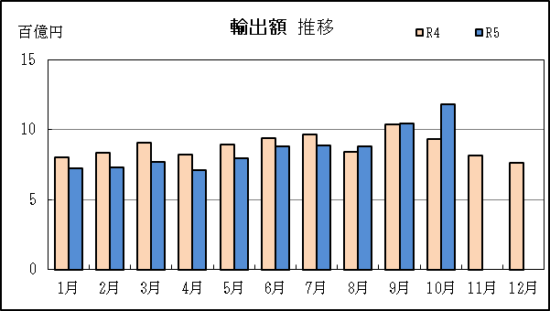
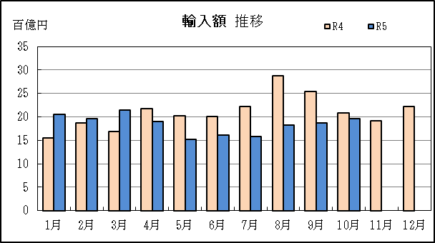
四日市港 貿易概況

【令和5年10月】 |  |  |  |  |  |  |  |  |  |  |  |  |  |  |  |  | （単位：百万円、％）
区 分 |  | 輸 出 額 |  |  |  | 輸 入 額 |  |  |  | 輸出入額 |  |  |  | 差引額(▲は輸入超過）
 |  | 前年同期比 |  | 管内比 |  | 前年同期比 |  | 管内比 |  | 前年同期比 |  | 管内比 |  | 前年同期比 |  | 管内比
四日市港 |  |  | 118,193 |  |  |  | 196,464 |  |  |  | 314,657 |  |  |  | ▲ 78,270
 |  | 126.9 |  | 5.2 |  | 94.2 |  | 15.9 |  | 104.3 |  | 9.0 |  | 67.8 |  | －
名古屋税関 管 内 |  |  | 2,281,730 |  |  |  | 1,233,710 |  |  |  | 3,515,440 |  |  |  | 1,048,020
 |  | 115.6 |  | － |  | 97.3 |  | － |  | 108.4 |  | － |  | 148.5 |  | －

【推移】 |  |  |  |  |  |  |  |  |  |  |  |  |  |  |  |  | （単位：百万円、％）
期 間 |  | 輸 出 額 |  |  |  | 輸 入 額 |  |  |  | 輸出入額 |  |  |  | 差引額(▲は輸入超過）
 |  | 金 額 |  |  | 前 年 同期比 | 金 額 |  |  | 前 年 同期比 | 金 額 |  |  | 前 年 同期比 | 金 額 |  |  | 前 年 同期比
平成30年 |  |  | 836,362 |  | 104.2 |  | 1,718,812 |  | 125.9 |  | 2,555,174 |  | 117.9 | ▲ 882,450 |  |  | 156.8
令和元年 |  |  | 836,059 |  | 100.0 |  | 1,586,859 |  | 92.3 |  | 2,422,917 |  | 94.8 | ▲ 750,800 |  |  | 85.1
令和2年 |  |  | 725,204 |  | 86.7 |  | 1,075,265 |  | 67.8 |  | 1,800,469 |  | 74.3 | ▲ 350,061 |  |  | 46.6
令和3年 |  |  | 857,502 |  | 118.2 |  | 1,517,483 |  | 141.1 |  | 2,374,986 |  | 131.9 | ▲ 659,981 |  |  | 188.5
令和4年 |  |  | 1,053,981 |  | 122.9 |  | 2,515,193 |  | 165.7 |  | 3,569,173 |  | 150.3 | ▲ 1,461,212 |  |  | 221.4
令和3年 | 下期 |  | 463,500 |  | 122.2 |  | 868,330 |  | 177.8 |  | 1,331,831 |  | 153.5 |  | ▲ 404,830 |  | 370.2
令和4年 | 上期 |  | 518,971 |  | 131.7 |  | 1,129,883 |  | 174.1 |  | 1,648,853 |  | 158.1 |  | ▲ 610,912 |  | 239.4
令和4年 | 下期 |  | 535,010 |  | 115.4 |  | 1,385,310 |  | 159.5 |  | 1,920,320 |  | 144.2 |  | ▲ 850,300 |  | 210.0
令和5年 | 上期 |  | 461,846 |  | 89.0 |  | 1,120,038 |  | 99.1 |  | 1,581,884 |  | 95.9 |  | ▲ 658,192 |  | 107.7
令和4年 | １月 |  | 80,150 |  | 131.3 |  | 154,434 |  | 160.6 |  | 234,584 |  | 149.2 |  | ▲ 74,284 |  | 211.3
 | ２月 |  | 83,144 |  | 141.2 |  | 187,107 |  | 154.5 |  | 270,251 |  | 150.1 |  | ▲ 103,963 |  | 167.1
 | ３月 |  | 90,393 |  | 124.3 |  | 168,785 |  | 141.4 |  | 259,178 |  | 134.9 |  | ▲ 78,393 |  | 167.9
 | ４月 |  | 82,070 |  | 119.4 |  | 217,286 |  | 179.1 |  | 299,356 |  | 157.5 |  | ▲ 135,216 |  | 257.2
 | ５月 |  | 89,358 |  | 150.5 |  | 202,036 |  | 191.9 |  | 291,395 |  | 177.0 |  | ▲ 112,678 |  | 245.5
 | ６月 |  | 93,855 |  | 128.1 |  | 200,235 |  | 233.1 |  | 294,090 |  | 184.8 |  | ▲ 106,379 |  | 843.6
 | ７月 |  | 96,234 |  | 145.9 |  | 221,672 |  | 217.4 |  | 317,906 |  | 189.3 |  | ▲ 125,437 |  | 348.3
 | ８月 |  | 83,895 |  | 140.2 |  | 287,303 |  | 186.6 |  | 371,198 |  | 173.6 |  | ▲ 203,408 |  | 216.1
 | ９月 |  | 103,988 |  | 146.3 |  | 254,032 |  | 177.1 |  | 358,020 |  | 166.9 |  | ▲ 150,044 |  | 207.5
 | 10月 |  | 93,173 |  | 120.5 |  | 208,621 |  | 172.9 |  | 301,794 |  | 152.4 |  | ▲ 115,448 |  | 266.5
 | 11月 |  | 81,464 |  | 91.7 |  | 191,299 |  | 118.5 |  | 272,763 |  | 109.0 |  | ▲ 109,834 |  | 151.1
 | 12月 |  | 76,255 |  | 75.9 |  | 222,383 |  | 119.0 |  | 298,638 |  | 104.0 |  | ▲ 146,128 |  | 169.2
令和5年 | １月 |  | 72,523 |  | 90.5 |  | 205,577 |  | 133.1 |  | 278,100 |  | 118.6 |  | ▲ 133,055 |  | 179.1
 | ２月 |  | 73,252 |  | 88.1 |  | 196,145 |  | 104.8 |  | 269,397 |  | 99.7 |  | ▲ 122,893 |  | 118.2
 | ３月 |  | 77,206 |  | 85.4 |  | 214,387 |  | 127.0 |  | 291,593 |  | 112.5 |  | ▲ 137,180 |  | 175.0
 | ４月 |  | 71,247 |  | 86.8 |  | 190,128 |  | 87.5 |  | 261,375 |  | 87.3 |  | ▲ 118,881 |  | 87.9
 | ５月 |  | 79,518 |  | 89.0 |  | 152,282 |  | 75.4 |  | 231,800 |  | 79.5 |  | ▲ 72,764 |  | 64.6
 | ６月 |  | 88,100 |  | 93.9 |  | 161,519 |  | 80.7 |  | 249,619 |  | 84.9 |  | ▲ 73,419 |  | 69.0
 | ７月 |  | 88,650 |  | 92.1 |  | 157,829 |  | 71.2 |  | 246,479 |  | 77.5 |  | ▲ 69,178 |  | 55.1
 | ８月 |  | 87,806 |  | 104.7 |  | 182,795 |  | 63.6 |  | 270,601 |  | 72.9 |  | ▲ 94,988 |  | 46.7
 | ９月 |  | 104,295 |  | 100.3 |  | 187,743 |  | 73.9 |  | 292,037 |  | 81.6 |  | ▲ 83,448 |  | 55.6
 | 10月 |  | 118,193 |  | 126.9 |  | 196,464 |  | 94.2 |  | 314,657 |  | 104.3 |  | ▲ 78,270 |  | 67.8
 | 11月
 | 12月
・令和4年以前：確定値
・令和5年：輸出の9月分並びに輸入、輸出入及び差引の8月分以前は、確報値
・管内比とは、四日市港が名古屋税関管内に占める割合

【推移グラフ】

P9
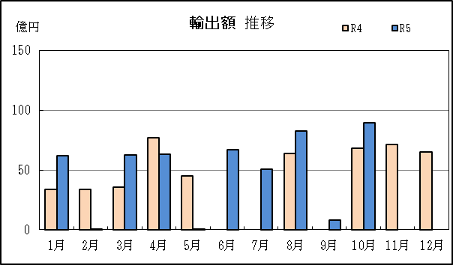
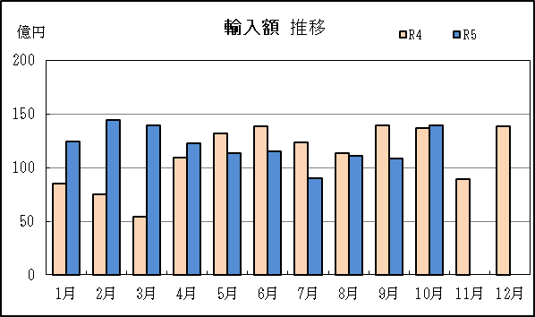
津港 貿易概況

【令和5年10月】 |  |  |  |  |  |  |  |  |  |  |  |  |  |  |  |  | （単位：百万円、％）
区 分 |  | 輸 出 額 |  |  |  | 輸 入 額 |  |  |  | 輸出入額 |  |  |  | 差引額(▲は輸入超過）
 |  | 前年同期比 |  | 管内比 |  | 前年同期比 |  | 管内比 |  | 前年同期比 |  | 管内比 |  | 前年同期比 |  | 管内比
津港 |  |  | 8,971 |  |  |  | 13,974 |  |  |  | 22,945 |  |  |  | ▲ 5,003
 |  | 131.8 |  | 0.4 |  | 101.8 |  | 1.1 |  | 111.7 |  | 0.7 |  | 72.2 |  | －
名古屋税関 管 内 |  |  | 2,281,730 |  |  |  | 1,233,710 |  |  |  | 3,515,440 |  |  |  | 1,048,020
 |  | 115.6 |  | － |  | 97.3 |  | － |  | 108.4 |  | － |  | 148.5 |  | －

【推移】 |  |  |  |  |  |  |  |  |  |  |  |  |  |  |  |  | （単位：百万円、％）
期 間 |  | 輸 出 額 |  |  |  | 輸 入 額 |  |  |  | 輸出入額 |  |  |  | 差引額(▲は輸入超過）
 |  | 金 額 |  |  | 前 年 同期比 | 金 額 |  |  | 前 年 同期比 | 金 額 |  |  | 前 年 同期比 | 金 額 |  |  | 前 年 同期比
平成30年 |  |  | 22,519 |  | 17倍 |  | 75,012 |  | 122.7 |  | 97,531 |  | 156.2 |  | ▲ 52,493 |  | 87.7
令和元年 |  |  | 71,668 |  | 318.3 |  | 70,888 |  | 94.5 |  | 142,556 |  | 146.2 |  | 781 |  | －
令和2年 |  |  | 47,087 |  | 65.7 |  | 71,043 |  | 100.2 |  | 118,130 |  | 82.9 |  | ▲ 23,956 |  | －
令和3年 |  |  | 51,908 |  | 110.2 |  | 88,252 |  | 124.2 |  | 140,160 |  | 118.6 |  | ▲ 36,345 |  | 151.7
令和4年 |  |  | 49,445 |  | 95.3 |  | 133,697 |  | 151.5 |  | 183,142 |  | 130.7 |  | ▲ 84,252 |  | 231.8
令和3年 | 下期 |  | 22,153 |  | 82.4 |  | 48,977 |  | 139.2 |  | 71,130 |  | 114.6 |  | ▲ 26,824 |  | 322.9
令和4年 | 上期 |  | 22,576 |  | 75.9 |  | 59,426 |  | 151.3 |  | 82,003 |  | 118.8 |  | ▲ 36,850 |  | 387.0
令和4年 | 下期 |  | 26,869 |  | 121.3 |  | 74,271 |  | 151.6 |  | 101,140 |  | 142.2 |  | ▲ 47,402 |  | 176.7
令和5年 | 上期 |  | 25,569 |  | 113.3 |  | 76,080 |  | 128.0 |  | 101,649 |  | 124.0 |  | ▲ 50,511 |  | 137.1
令和4年 | １月 |  | 3,410 |  | 50.0 |  | 8,487 |  | 157.6 |  | 11,898 |  | 97.5 |  | ▲ 5,077 |  | －
 | ２月 |  | 3,358 |  | 53.4 |  | 7,491 |  | 114.5 |  | 10,849 |  | 84.6 |  | ▲ 4,132 |  | 16倍
 | ３月 |  | 3,601 |  | 331.4 |  | 5,455 |  | 81.5 |  | 9,056 |  | 116.4 |  | ▲ 1,854 |  | 33.0
 | ４月 |  | 7,680 |  | 109.7 |  | 10,931 |  | 162.9 |  | 18,611 |  | 135.7 |  | ▲ 3,251 |  | －
 | ５月 |  | 4,526 |  | 297.9 |  | 13,182 |  | 242.4 |  | 17,708 |  | 254.5 |  | ▲ 8,656 |  | 220.9
 | ６月 |  | － |  | 全減 |  | 13,881 |  | 163.2 |  | 13,881 |  | 89.3 |  | ▲ 13,881 |  | 947.9
 | ７月 |  | － |  | 全減 |  | 12,380 |  | 760.0 |  | 12,380 |  | 136.0 |  | ▲ 12,380 |  | －
 | ８月 |  | 6,379 |  | 718.8 |  | 11,333 |  | 91.3 |  | 17,712 |  | 133.1 |  | ▲ 4,954 |  | 43.0
 | ９月 |  | － |  | － |  | 13,973 |  | 165.4 |  | 13,973 |  | 165.4 |  | ▲ 13,973 |  | 165.4
 | 10月 |  | 6,806 |  | 110.2 |  | 13,733 |  | 131.3 |  | 20,540 |  | 123.5 |  | ▲ 6,927 |  | 161.5
 | 11月 |  | 7,162 |  | 188.9 |  | 8,955 |  | 112.1 |  | 16,117 |  | 136.8 |  | ▲ 1,793 |  | 42.7
 | 12月 |  | 6,522 |  | 170.6 |  | 13,897 |  | 173.1 |  | 20,419 |  | 172.3 |  | ▲ 7,375 |  | 175.4
令和5年 | １月 |  | 6,221 |  | 182.4 |  | 12,457 |  | 146.8 |  | 18,678 |  | 157.0 |  | ▲ 6,236 |  | 122.8
 | ２月 |  | 70 |  | 2.1 |  | 14,427 |  | 192.6 |  | 14,497 |  | 133.6 |  | ▲ 14,357 |  | 347.4
 | ３月 |  | 6,299 |  | 174.9 |  | 13,989 |  | 256.4 |  | 20,288 |  | 224.0 |  | ▲ 7,691 |  | 414.9
 | ４月 |  | 6,301 |  | 82.0 |  | 12,264 |  | 112.2 |  | 18,565 |  | 99.8 |  | ▲ 5,963 |  | 183.5
 | ５月 |  | 2 |  | 0.0 |  | 11,387 |  | 86.4 |  | 11,389 |  | 64.3 |  | ▲ 11,385 |  | 131.5
 | ６月 |  | 6,677 |  | 全増 |  | 11,556 |  | 83.3 |  | 18,233 |  | 131.4 |  | ▲ 4,879 |  | 35.2
 | ７月 |  | 5,093 |  | 全増 |  | 9,007 |  | 72.8 |  | 14,101 |  | 113.9 |  | ▲ 3,914 |  | 31.6
 | ８月 |  | 8,282 |  | 129.8 |  | 11,098 |  | 97.9 |  | 19,380 |  | 109.4 |  | ▲ 2,816 |  | 56.8
 | ９月 |  | 803 |  | 全増 |  | 10,870 |  | 77.8 |  | 11,673 |  | 83.5 |  | ▲ 10,067 |  | 72.0
 | 10月 |  | 8,971 |  | 131.8 |  | 13,974 |  | 101.8 |  | 22,945 |  | 111.7 |  | ▲ 5,003 |  | 72.2
 | 11月
 | 12月
・令和4年以前：確定値
・令和5年：輸出の9月分並びに輸入、輸出入及び差引の8月分以前は、確報値
・管内比とは、津港が名古屋税関管内に占める割合

【推移グラフ】

